PASAPORTE
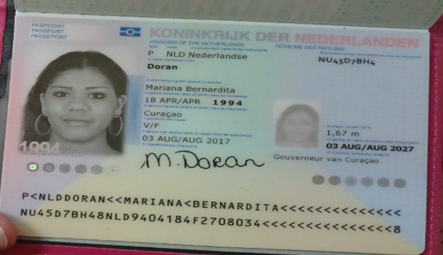
Nombre | Mariana
Nombre | Bernardita
Apellido | Doran
Pasaporte | NU45D7BH4
Fecha de nacimiento | 18 de abril 1994
Edad | 31
Estado civil | Soltera
Dirección
País | Curazao, Paises bajos
Email: | mariana_doran-20@hotmail.com
Teléfono | 599 9 6812794
Profesión
RH
Seguro | SVB y Extura
Peso | 75kg
Altura | 1.67 m
Idioma | papiamento, ingles, español y Holandes
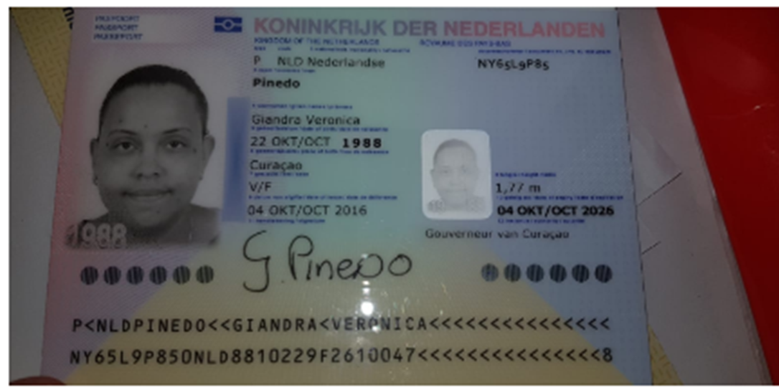
Salud
Estadia | 21 al 26 de octubre 2025

Nombre | Giandra
Nombre
Nombre
Apellido
Pasaporte
Fecha de nacimiento
Edad | 37
Estado civil
Dirección
País
Email:
Teléfono
Profesión
RH
Seguro
Peso
Altura
Idioma

VUELO
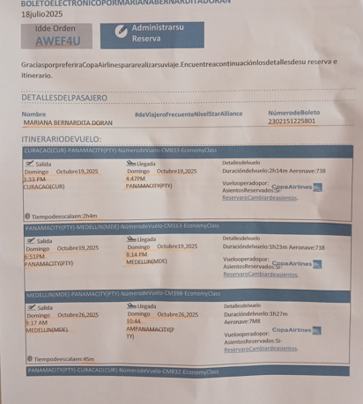
AWEF4U

